상품제안서
뉴욕 유리잔 | 상품코드: F31808

 |  |  |  |  |  |  | 02-412-0044 | www.easy1.co.kr
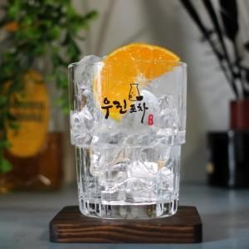

【상세/제작정보】

【인쇄/포장옵션】 | 컬러필름인쇄 / 기본6구케이스, 개별종이케이스 추가금

【공급단가】 | 수량 | 100~ | 300~ | 500~ | 1,000~ | 3,000~
*VAT별도 | 단가 | 3,120원 | 3,060원 | 2,980원 | 2,930원 | 2,860원
 | 개별종이케이스 | 960원 | 940원 | 920원 | 900원 | 880원

【상품 URL】 | https://easy1.co.kr:443/src/goods_detail.php?gdno=31808

